Interface
問題１ |  |  | インターフェイス

 | プロジェクト名：Pr12_Interface

 |  | ① | 以下のソースで使用しているLogWriterクラスをinterfaceで置き換え、ログ出力を実行してみましょう。
public partial class Form1 : Form
{
public Form1()
{
InitializeComponent();
}
private void Consoleボタン_Click(object sender, EventArgs e)
{
ConsoleLogWriter log = new ConsoleLogWriter();
log.Write("{0} {1}", DateTime.Now, "ConsoleSample");
}
private void Plainボタン_Click(object sender, EventArgs e)
{
PlainTextLogWriter log = new PlainTextLogWriter();
log.Write("{0} {1}", DateTime.Now, "PlainTextSample");
}
}
public abstract class LogWriter
{
public abstract void Write(string format, params object[] args);
public abstract void Write(string arg);
}
public class ConsoleLogWriter : LogWriter
{
public override void Write(string format, params object[] args)
{
string msg = string.Format(format, args);
Write(msg);
}
public override void Write(string arg)
{
Console.WriteLine(arg);
}
}
public class PlainTextLogWriter : LogWriter
{
public override void Write(string format, params object[] args)
{
string msg = string.Format(format, args);
Write(msg);
}
public override void Write(string arg)
{
using (System.IO.StreamWriter tw = new System.IO.StreamWriter("Debug.log", true))
{
tw.WriteLine(arg);
}
}
}
 |  |  |  | 【画面イメージ】

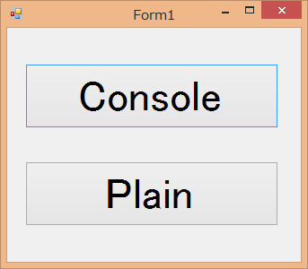

 |  | ② | 下記のメッセージを表示させるインターフェイスを①で作成したクラスのどれかに実装しましょう。（複数インターフェイスを実装した状態にしてください。）

public interface ILogMsg
{
void showMessage(string arg);
}

